Спарк
РАБОЧИЙ ТЕХНИЧЕСКИЙ ОТЧЕТ |  |  |  |  | НОМЕР: 2020 06 GN 002
 |  |  |  |  | ДАТА: 30.06.2020
Наименование предприятия |  |  |  | ООО "Гиждувонатотеххизмат"
Ф.И.О. составившего отчет |  |  |  | Курбонов Бахтиёр Ахадович
Номер телефона с кодом города |  |  |  | (+99890) 298 81 66
Модель |  |  | Идентификационный номер автомобиля |  | Пробег | Дата продажи
Спарк |  |  | XWBMF48NELA527288 |  | 159 | 2020-04-13
Обстоятельства при которых обнаружена проблема |  |  |  | Описание проблемы
 |  |  |  | Машина тагидан яне чап томондан яшил суюклик томчилаганини паекаб колдим
А. |  | Автомобиль стоял, двигатель не работал
В. | Автомобиль находился в движении: |  |  | Информация относительно проблемы (Приложить чертеж или фотграфию неисправности)
 |  | При торможении
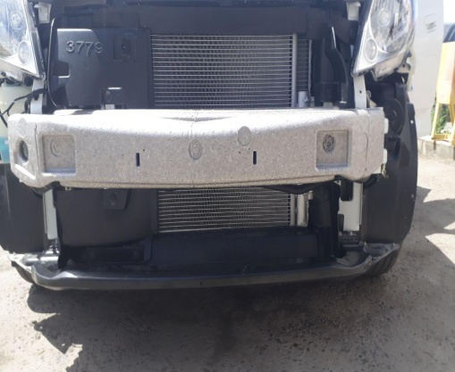
 |  | При переходе от ускорения к накату
 |  | При переключение на задний ход |  |  | 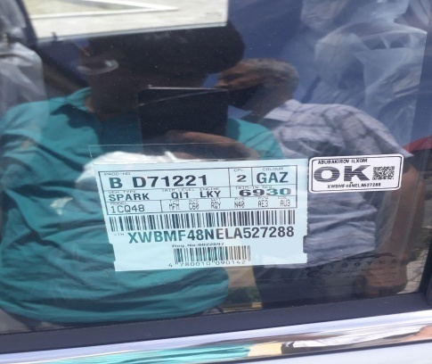
 |  | При повороте
 |  | При ускорении
 |  | При замедлении
 |  | При ______ оборотах в минут
 |  | При любой скорости
 |  | На неровной дороге
 |  | На _____ передаче
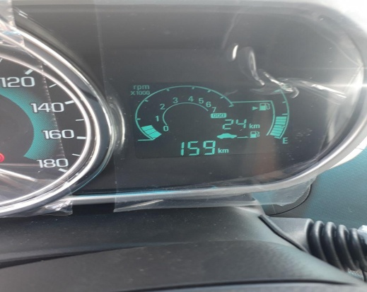
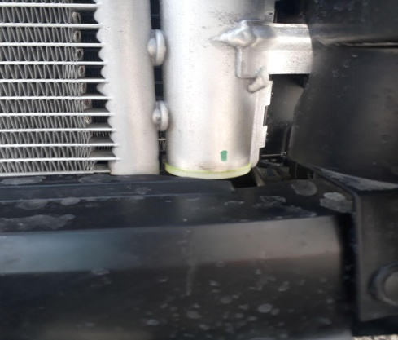
С. | При использовании:
 |  | Тормозов
 |  | При повороте руля
 |  | При выключении сцепления
 |  | Обогревателя / кондиционера
 |  | При работе стеклоочистит / омывателя
 |  | При включении радио / CD проигрыват
 |  | Обогревателя заднего стекла
 |  | Прочее

D. | При работе двигателя:
 |  | При запуске
 |  | При прогреве
 |  | На холотом ходу
 |  | При горячем двигателе
E. | Возникает:
 |  | При ускорении
 |  | При высоких оборотах двигателя
 |  | При большой скорости
 |  | При большой загрузке багажника
F. | Когда случается по времени: |  |  | Информация о проблемной детали
 |  | Всегда |  | Номер детали по каталогу: | Радиатор охлаждения
 |  | Иногда |  | Наименование детали: | 42348469
 |  | После _____ км движения |  | Название поставщика: | O'zErae Climate Control
 |  | После _____ минут езды |  | LOT № детали: | -
Действия инженера по гарантии дилерского предприятия |  |  |  | Олди бампер очиб куирилганда кадиционер радиатори ёнидаги бачок (трубка) тагидан пластмасса кришкача тагидан фурен томчилаятгани аникланди ва ташки мухиддан яни тош ёки бошка жисм зарар етказмаганлиги аникланди уша жоеи бармок билан кора килиб белгилаб коеилди

Ответственный Отдел по принятию мер и исследованию проблемы

 |  |  |  | (заполняется со стороны Отдела Гарантии качества АО "GM Uzbekistan")

